統計書
★令和4年度一般会計歳入歳出当初予算
（歳入） |  |  |  |  |  | （単位：千円）
項 目 |  | 本年度予算額 | 前年度予算額 | 比 較 | 本年度予算 構成比％ | 前年対比 ％
区 分
1 | 市税 | 8,700,000 | 8,050,000 | 650,000 | 31.4 | 8.1
2 | 地方譲与税 | 380,000 | 348,000 | 32,000 | 1.4 | 9.2
3 | 利子割交付金 | 4,000 | 5,000 | △ 1,000 | 0.0 | △ 20.0
4 | 配当割交付金 | 20,000 | 24,000 | △ 4,000 | 0.1 | △ 16.7
5 | 株式等譲渡所得割交付金 | 23,000 | 27,000 | △ 4,000 | 0.1 | △ 14.8
6 | 法人事業税交付金 | 84,000 | 52,000 | 32,000 | 0.3 | 61.5
7 | 地方消費税交付金 | 1,366,000 | 1,365,000 | 1,000 | 4.9 | 0.1
8 | ｺﾞﾙﾌ場利用税交付金 | 54,000 | 44,000 | 10,000 | 0.2 | 22.7
9 | 環境性能割交付金 | 29,000 | 27,000 | 2,000 | 0.1 | 7.4
10 | 地方特例交付金 | 56,000 | 109,000 | △ 53,000 | 0.2 | △ 48.6
11 | 地方交付税 | 6,640,000 | 5,810,000 | 830,000 | 24.0 | 14.3
12 | 交通安全対策特別交付金 | 10,000 | 9,000 | 1,000 | 0.0 | 11.1
13 | 分担金及び負担金 | 176,849 | 167,419 | 9,430 | 0.6 | 5.6
14 | 使用料及び手数料 | 246,742 | 269,286 | △ 22,544 | 0.9 | △ 8.4
15 | 国庫支出金 | 3,262,914 | 3,203,008 | 59,906 | 11.8 | 1.9
16 | 県支出金 | 1,307,761 | 1,274,371 | 33,390 | 4.7 | 2.6
17 | 財産収入 | 269,770 | 288,151 | △ 18,381 | 1.0 | △ 6.4
18 | 寄附金 | 213,312 | 201,755 | 11,557 | 0.8 | 5.7
19 | 繰入金 | 472,728 | 452,861 | 19,867 | 1.7 | 4.4
20 | 繰越金 | 500,000 | 500,000 | 0 | 1.8 | 0.0
21 | 諸収入 | 1,580,924 | 1,561,149 | 19,775 | 5.7 | 1.3
22 | 市債 | 2,303,000 | 3,612,000 | △ 1,309,000 | 8.3 | △ 36.2
歳 入 合 計 |  | 27,700,000 | 27,400,000 | 300,000 | 100.0 | 1.1

（歳出） |  |  |  |  |  | （単位：千円）
項 目 |  | 本年度予算額 | 前年度予算額 | 比 較 | 本年度予算 構成比％ | 前年対比 ％
区 分
1 | 議会費 | 182,476 | 176,832 | 5,644 | 0.7 | 3.2
2 | 総務費 | 4,755,760 | 4,388,121 | 367,639 | 17.2 | 8.4
3 | 民生費 | 8,621,706 | 8,329,374 | 292,332 | 31.1 | 3.5
4 | 衛生費 | 2,035,363 | 2,075,820 | △ 40,457 | 7.3 | △ 1.9
5 | 労働費 | 88,351 | 89,062 | △ 711 | 0.3 | △ 0.8
6 | 農林水産業費 | 475,916 | 451,365 | 24,551 | 1.7 | 5.4
7 | 商工費 | 1,618,745 | 1,661,607 | △ 42,862 | 5.8 | △ 2.6
8 | 土木費 | 2,841,664 | 3,167,361 | △ 325,697 | 10.3 | △ 10.3
9 | 消防費 | 881,683 | 791,825 | 89,858 | 3.2 | 11.3
10 | 教育費 | 3,418,416 | 3,539,817 | △ 121,401 | 12.3 | △ 3.4
11 | 災害復旧費 | 2 | 2 | 0 | 0.0 | 0.0
12 | 公債費 | 2,721,638 | 2,670,548 | 51,090 | 9.8 | 1.9
13 | 諸支出金 | 42,280 | 42,266 | 14 | 0.2 | 0.0
14 | 予備費 | 16,000 | 16,000 | 0 | 0.1 | 0.0
歳出合計 |  | 27,700,000 | 27,400,000 | 300,000 | 100.0 | 1.1
 |  |  |  |  |  | 資料：財政課
 |  | 令和4年度一般会計予算構成比 |  |  |  | 【茅野市】
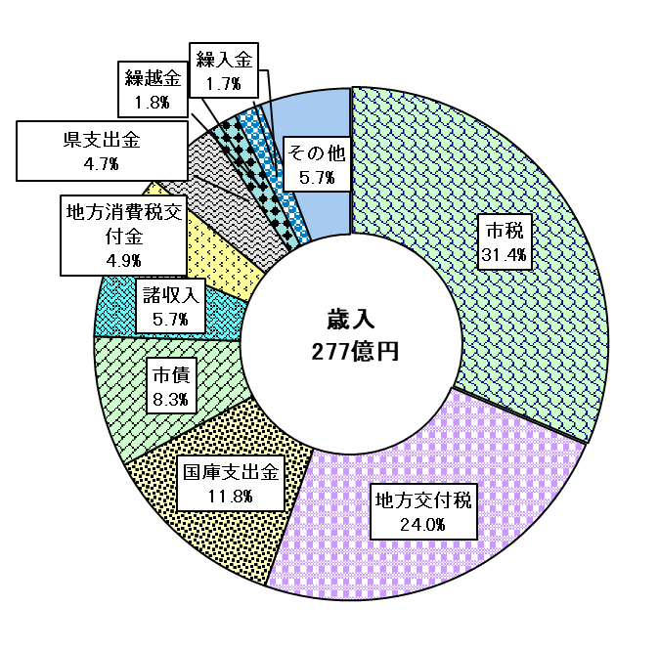
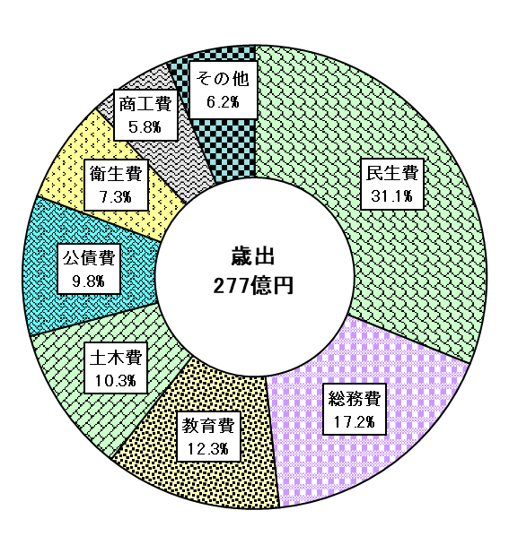

 |  |  |  |  |  | 資料：財政課

グラフ
歳入 277億円
令和4年度一般会計予算構成比
 |  | （歳入）
 |  |  | 款 | 本年度予算 構成比％
 |  | 1 | 市税 | 8,700,000 | 31.41 | 31.4
 |  | 11 | 地方交付税 | 6,640,000 | 23.97 | 24
 |  | 15 | 国庫支出金 | 3,262,914 | 11.78 | 11.8
 |  | 22 | 市債 | 2,303,000 | 8.31 | 8.3
 |  | 21 | 諸収入 | 1,580,924 | 5.71 | 5.7
 |  | 7 | 地方消費税交付金 | 1,366,000 | 4.93 | 4.9
 |  | 16 | 県支出金 | 1,307,761 | 4.72 | 4.7
 |  | 20 | 繰越金 | 500,000 | 1.81 | 1.8
 |  | 19 | 繰入金 | 472,728 | 1.71 | 1.7
 |  |  | その他 | 1,566,673 | 5.66 | 5.7
 |  | 2 | 地方譲与税 | 380,000 | 1,566,673
 |  | 17 | 財産収入 | 269,770
 |  | 14 | 使用料及び手数料 | 246,742
 |  | 18 | 寄附金 | 213,312
 |  | 13 | 分担金及び負担金 | 176,849
 |  | 6 | 法人事業税交付金 | 84,000
 |  | 10 | 地方特例交付金 | 56,000
 |  | 8 | ｺﾞﾙﾌ場利用税交付金 | 54,000
 |  | 9 | 環境性能割交付金 | 29,000
 |  | 5 | 株式等譲渡所得割交付金 | 23,000
 |  | 4 | 配当割交付金 | 20,000
 |  | 12 | 交通安全対策特別交付金 | 10,000
 |  | 3 | 利子割交付金 | 4,000

 |  |  | 歳 入 合 計 | 27,700,000 | 100.0 | 100.0

歳出 277億円

 |  | （歳出）
 |  |  | 款 | 本年度予算 構成比 ％
 |  | 3 | 民生費 | 8,621,706 | 31.13 | 0.311
 |  | 2 | 総務費 | 4,755,760 | 17.17 | 0.172
 |  | 10 | 教育費 | 3,418,416 | 12.34 | 0.123
 |  | 8 | 土木費 | 2,841,664 | 10.26 | 0.103
 |  | 12 | 公債費 | 2,721,638 | 9.83 | 0.098
 |  | 4 | 衛生費 | 2,035,363 | 7.35 | 0.073
 |  | 7 | 商工費 | 1,618,745 | 5.84 | 0.058
 |  |  | その他 | 1,686,708 | 6.09 | 0.062
 |  | 9 | 消防費 | 881,683
 |  | 6 | 農林水産業費 | 475,916
 |  | 1 | 議会費 | 182,476
 | 資料：財政課 | 5 | 労働費 | 88,351
 | 【茅野市】 | 13 | 諸支出金 | 42,280
 |  | 14 | 予備費 | 16,000
 |  | 11 | 災害復旧費 | 2

 |  |  | 歳 出 合 計 | 27,700,000 | 100.0 | 1
 |  |  |  | 資料：財政課
 |  |  |  | 【茅野市】

